Work_report
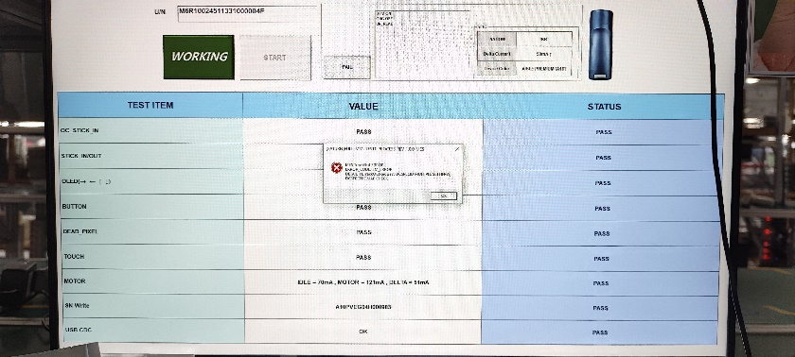
시간 | 성명 | 업무
15/07 | Cường | -Cải thiện giao diện web '-Cải thiện hiệu suất xử lý phía backend | 웹 인터페이스 개선 백엔드 처리 성능 개선

